Sheet1
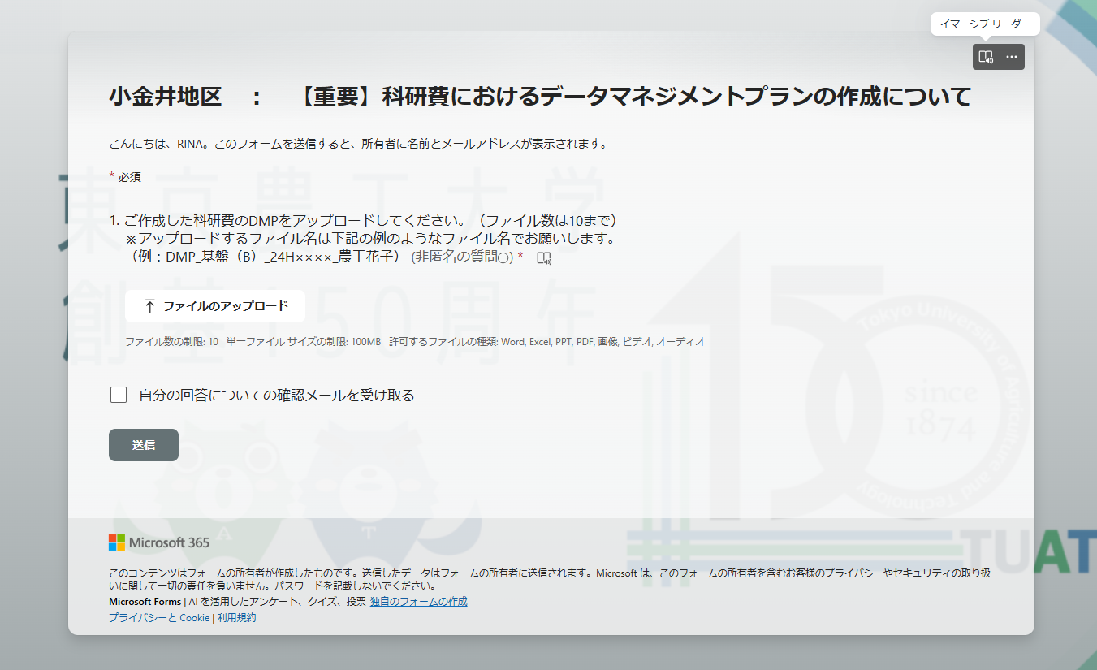
Microsoft form ログイン方法

①小金井地区教員（https://forms.office.com/r/JEHNWe9aA0）を検索する。
(Microsoft form）ログインが初めての場合、下記が表示される。
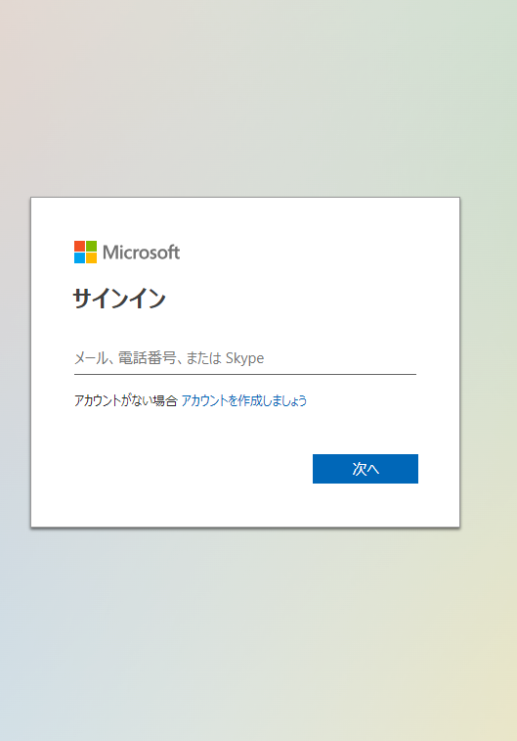

②農工大Microsoftアカウント(教職員：[TUAT-ID]@me.tuat.ac.jp、学生[TUAT-ID]@st.me.tuat.ac.jp)を入力する。
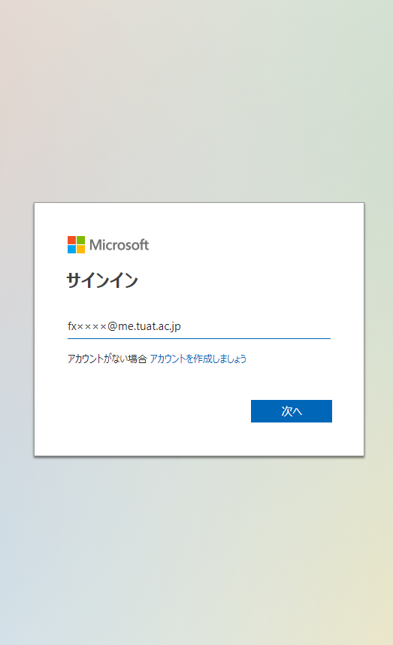

③「今すぐ開始」をクリックする。
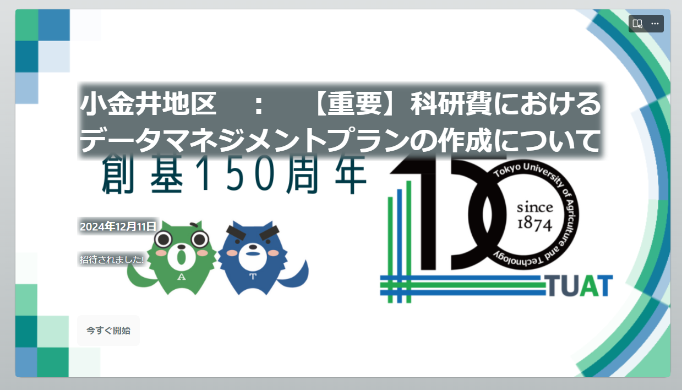

④作成したDMPファイルをアップロードする。

